Estadísticas
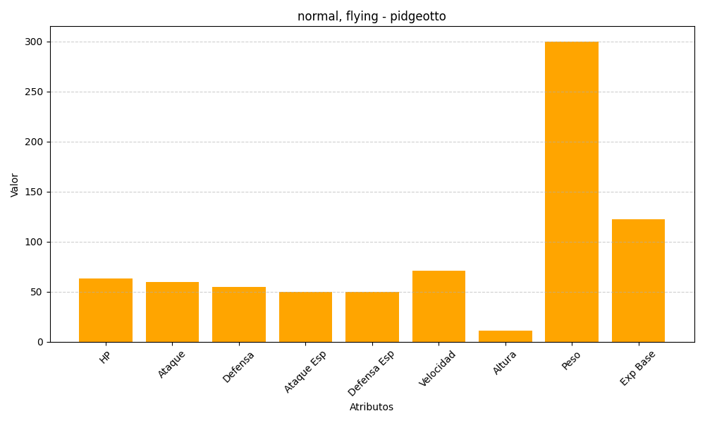
ID | Nombre | Tipo | HP | Ataque | Defensa | Ataque Especial | Defensa Especial | Velocidad | Altura | Peso | Experiencia Base
17 | pidgeotto | normal, flying | 63 | 60 | 55 | 50 | 50 | 71 | 11 | 300 | 122

